信用交易
融资融券市场交易数据统计(2024-12-30)

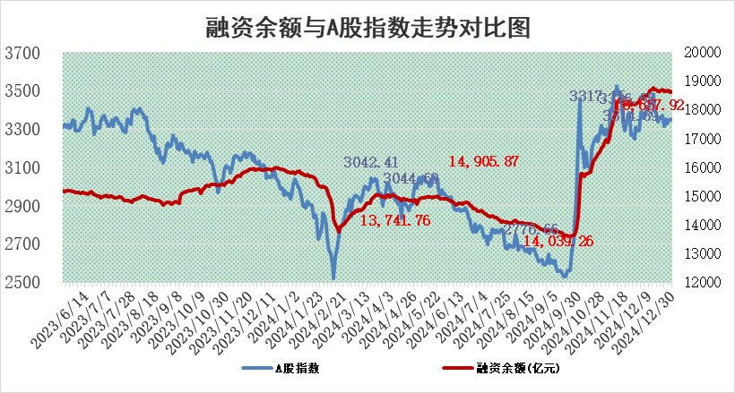
标的证券 | 融资融券余额（亿元） | 融资余额（亿元） | 融券余额（亿元） | 融资买入额（亿元） | 融资融券规模变化（亿元） | 融资余额增幅(‰) | 融券余额增幅(%)
统计数据 | 18,801.96 | 18,657.92 | 104.87 | 1,200.93 | 33.31 | 1.74 | 0.83

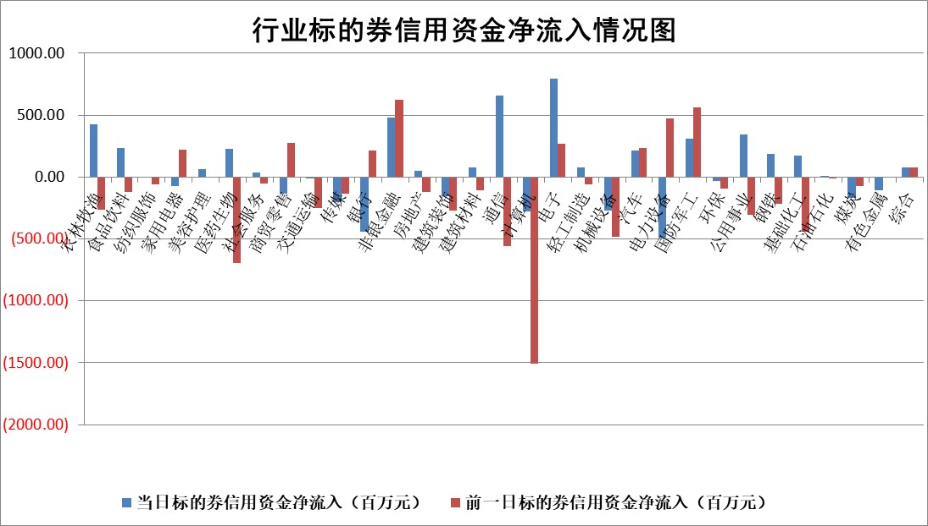

标的基金代码 | 标的基金简称 | 融资余额/市值(%) | 融资余额增幅(%) | 融资买入额/成交金额(%) | （融资余额净增额-融券余额净增额）/市值(‱) | 融券余额降幅(%) | ABS[（融资余额净增额-融券余额净增额）/市值净增额-1](%)
159902 | 华夏中小板ETF | 0.00 | 0.00 | 0.00 | 0.00 | 0.00 | 100.00
159915 | 易方达创业板ETF | 3.62 | 1.46 | 558685.97 | 5.51 | 22.04 | 76.57
159919 | 嘉实沪深300ETF | 0.72 | -2.84 | 3.46 | -2.15 | -5.76 | 103.40
159920 | 华夏恒生ETF | 30.77 | -0.25 | 28.57 | -7.82 | 0.00 | 148.66
159922 | 嘉实中证500ETF | 0.72 | -0.26 | 17.69 | -0.04 | 0.96 | 100.60
159925 | 南方沪深300ETF | 0.55 | 3.79 | 0.84 | 2.12 | 100.00 | 94.31
159928 | 消费ETF | 3.09 | 3.28 | 17.51 | 9.89 | 5.94 | 115.38
159934 | 易方达黄金ETF | 59.86 | -0.14 | 1.76 | -8.48 | 0.00 | 75.39
159939 | 全指信息技术ETF | 1.24 | 10.09 | 67.24 | 9.27 | -57.18 | 70.20
159940 | 全指金融地产ETF | 0.40 | 0.55 | 0.01 | 0.22 | 0.00 | 99.78
159995 | 半导体芯片ETF | 2.55 | -2.07 | 318.03 | -5.49 | -1.07 | 92.46
159997 | 天弘中证电子ETF | 1.79 | -2.33 | 5.77 | -4.29 | -0.09 | 149.53
159998 | 天弘中证计算机主题ETF | 0.62 | -2.32 | 0.16 | -1.47 | 0.00 | 95.92
510050 | 华夏上证50ETF | 2.41 | -0.15 | 101.83 | -0.47 | -5.25 | 101.43
510180 | 华安上证180ETF | 0.50 | -2.93 | 1.68 | -1.44 | 13.93 | 104.13
510880 | 华泰柏瑞红利ETF | 0.54 | -6.72 | 4.64 | -3.92 | -1.01 | 103.28
510900 | 易方达恒生H股ETF | 34.82 | -0.84 | 5.96 | -29.37 | 0.00 | 240.82
511010 | 5年期国债ETF | 3.97 | 0.94 | 0.11 | 3.71 | 0.00 | 118.37
511380 | 可转债及可交换债券ETF | 1.67 | 22.50 | 34.45 | 30.66 | 0.00 | 34.83
512000 | 全指证券ETF | 6.53 | -0.78 | 26.02 | -5.27 | -1.00 | 126.87
512010 | 沪深300医药卫生ETF | 7.80 | -0.36 | 36.96 | -3.16 | -2.79 | 89.57
512070 | 沪深300非银ETF | 2.54 | -1.78 | 353.15 | -4.61 | -1.20 | 108.50
512400 | 南方中证申万有色金属ETF | 3.87 | -0.69 | 1.21 | -2.72 | -0.30 | 4337.76
512580 | 广发中证环保产业ETF | 0.89 | 0.57 | 0.20 | 0.51 | 0.00 | 98.82
512660 | 国泰中证军工ETF | 3.05 | 3.05 | 27.22 | 9.22 | 2.04 | 123.91
512800 | 华宝中证银行ETF | 6.79 | 0.23 | 1.79 | -1.13 | -11.88 | 101.21
512980 | 广发中证传媒ETF | 1.98 | -3.93 | 373.47 | -7.29 | 5.37 | 77.29
515030 | 华夏中证新能源汽车ETF | 2.41 | -3.36 | 2.75 | -8.40 | -0.07 | 128.40
515050 | 华夏中证5G通信主题ETF | 0.97 | 0.19 | 9.34 | -0.09 | -4.83 | 103.56
515070 | 华夏中证人工智能ETF | 3.23 | 0.81 | 1.64 | 2.61 | 0.00 | 96.63
标的股票比较指标 |  | 融资余额/流通A股市值(%) | 融资余额增幅(%) | 融资买入额/成交金额(%) | （融资余额净增额-融券余额净增额）/流通A股市值(‱) | 融券余额降幅(%) | ABS[（融资余额净增额-融券余额净增额）/流通A股市值净增额-1](%)
前十名标的个股 |  | 鹏都农牧 | 达利凯普 | 苏文电能 | 信音电子 | 四川成渝 | 武商集团
 |  | 东旭光电 | 华曙高科 | 中科微至 | 创识科技 | 联创股份 | 万丰股份
 |  | 威创股份 | 中谷物流 | 泛亚微透 | 威士顿 | 佳电股份 | 菲菱科思
 |  | 海印股份 | 信音电子 | 浦发银行 | 雪祺电气 | 航天工程 | 纳睿雷达
 |  | 广汇汽车 | 创识科技 | 交控科技 | 航发科技 | 秦安股份 | 新莱福
 |  | 首航高科 | 悦康药业 | 安杰思 | 星华新材 | 华联控股 | 国恩股份
 |  | 超华科技 | 老凤祥 | 赛恩斯 | 同星科技 | 一汽富维 | 真兰仪表
 |  | 联络互动 | 航发科技 | 四川美丰 | 盛弘股份 | 达安基因 | 北京君正
 |  | 爱康科技 | 华勤技术 | 东莞控股 | 达利凯普 | 振东制药 | 巨一科技
 |  | 长江健康 | 宝胜股份 | 桐昆股份 | 思泉新材 | 中钢国际 | 润和软件
后十名标的个股 |  | 世纪华通 | 华东重机 | 深康佳A | 雅博股份 | 中新赛克 | 马钢股份
 |  | 观典防务 | 武商集团 | 中核科技 | 朗威股份 | 维信诺 | 华安鑫创
 |  | 卓朗科技 | 科华数据 | 津投城开 | 武商集团 | 阳光照明 | 翔腾新材
 |  | 凯撒文化 | 朗威股份 | 海尔生物 | 致远互联 | 未名医药 | 国缆检测
 |  | 惠程科技 | 富信科技 | 淮河能源 | 华东重机 | 恒邦股份 | 华秦科技
 |  | 盛屯矿业 | 曼恩斯特 | 上海莱士 | 曼恩斯特 | 大洋电机 | 优刻得
 |  | 江苏舜天 | 乐鑫科技 | 宏创控股 | 司尔特 | 德美化工 | 交控科技
 |  | 广电网络 | 雅博股份 | 东软集团 | 福达合金 | 圣元环保 | 卡莱特
 |  | 东旭蓝天 | 恒玄科技 | 世纪华通 | 科华数据 | 联美控股 | 四川美丰
 |  | 易事特 | 横店影视 | 观典防务 | 凯旺科技 | 文峰股份 | 艾布鲁
说明：1.以上普通交易数据和信用交易数据皆以交易日收盘后数据为基准；2.上述标的证券总数据只计算标的证券市场总数据，不包括从标的证券中调出去标的证券数据，所以与交易所公布的总值略有不同； 3.上述行业采用申万一级行业分类；4.以上标的基金和标的个股中比较的6个指标值中：前5个（从左至右）为正向指标，值越大排名越靠前；第6个为逆向指标，值越小，排名越靠前；5.第6个指标中ABS[]表示求绝对值，其主要用于考量信用资金相对净流入对股价相对净变化的贡献程度；6.数据来源：wind，交易所。

 |  |  |  | 证券代码 | 新增融资余额 | 融资买入额 | 融资买入增幅前10
 |  | 1 | 西部建设 | 002302 | 80643953 | 177472374 | 41%
 |  | 2 | 天键股份 | 301383 | 27855096 | 56831811 | 39%
 |  | 3 | 井松智能 | 688251 | 7040854 | 13763946 | 27%
 |  | 4 | 国电电力 | 600795 | 116116226 | 151740647 | 23%
 |  | 5 | 华立科技 | 301011 | 9342856 | 31199107 | 23%
 |  | 6 | 捷邦科技 | 301326 | 9066090 | 22350547 | 22%
 |  | 7 | 海利尔 | 603639 | 19864834 | 35520613 | 20%
 |  | 8 | 华研精机 | 301138 | 7597460 | 13339451 | 16%
 |  | 9 | 鹏辉能源 | 300438 | 83773067 | 304558811 | 16%
 |  | 10 | 建科股份 | 301115 | 7106455 | 29879412 | 15%

